Sheet1
基于标准化的贴图集的序列帧动画播放实现
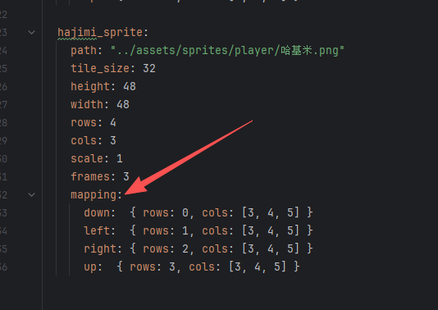
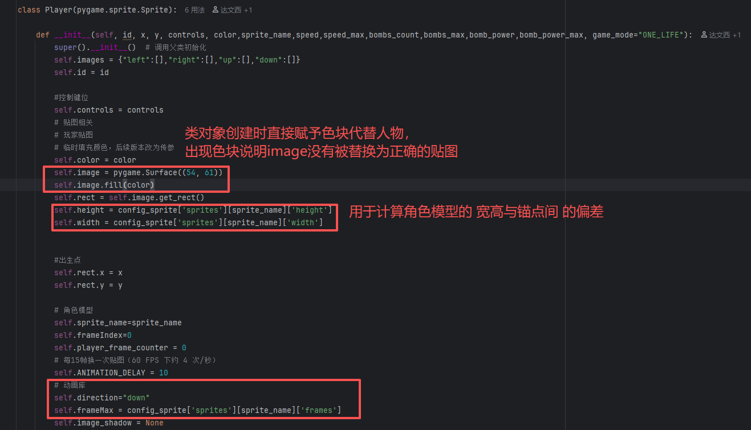
预备知识：
角色有四向移动，做最基础的， 则状态分为 下走，左走，右走，上走 对应mapping的 down，left，right，up四个部分


我手上的哈基米贴图集，一个动作有三帧
得到frames值为3。经过PS切分功能后
量出来高度heigh为48,宽度width为48,两个数值虽包含透明像素,但视觉上融洽的
贴图间没有偏移，可以直接使用

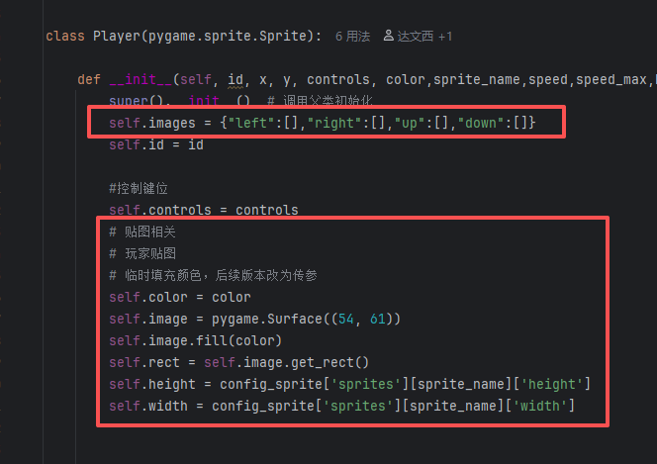
代码实现 1.类的实例属性 | 基本只改了player类，只展示这部分
右边是要用到的一些属性
我们最终想要的效果，是通过self.images
来控制当前帧要播放什么贴图
self.images是一个字典
键为当前的方向direction，如"left"
值为一个列表,前面说到3帧,那么就有3个元素
三个元素分别是第1.2.3帧的贴图(surf对象)
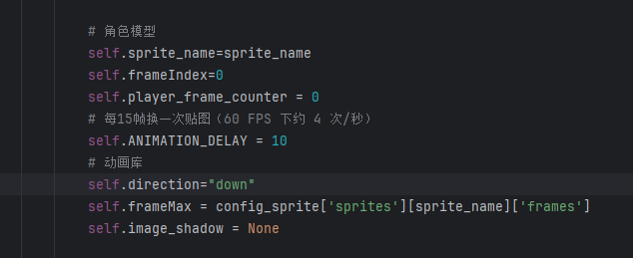
例子：向左走的第一帧
我们要使用键left,得到列表[surf1,surf2,surf3]
第一帧，则取到surf1,最后输出到屏幕上

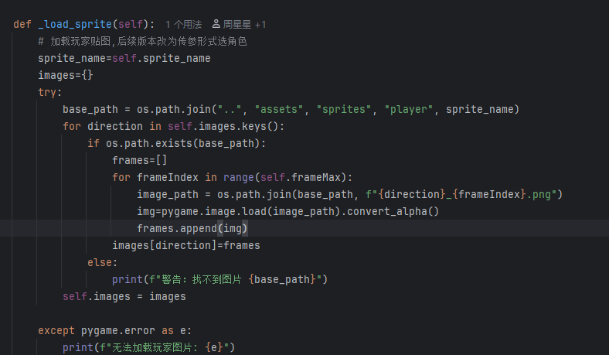
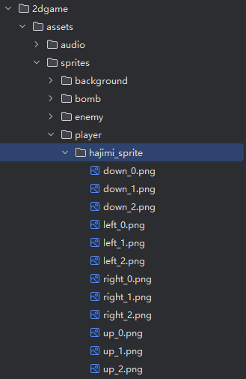
2.方法实现
创建一个角色实例的同时，要同时初始化贴图
随后就是根据已经初始化好的字典的键，
创建一个列表，用来存储每帧贴图

3.让贴图动起来
direction：朝向
frame Index:帧索引号，即当前是第x帧
moved:在move函数中进行状态变化
动了返回true，不动返回false
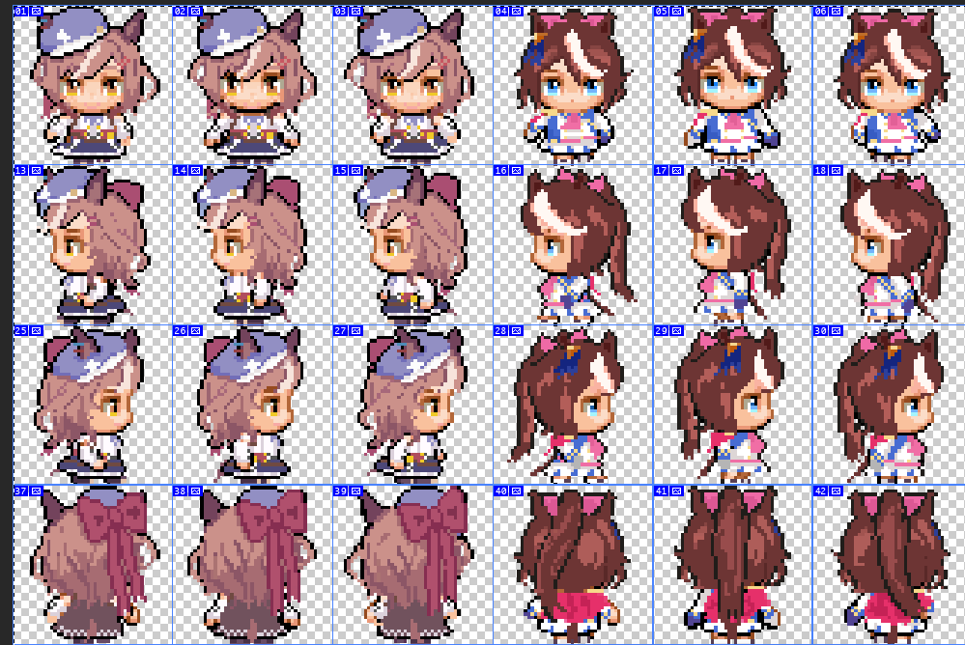
例子：在向左动的第一帧
self.image=self.images["left"][0]

不动，则保持动画第二帧,frameindex=1 因为给的图第二帧是静止帧，如图

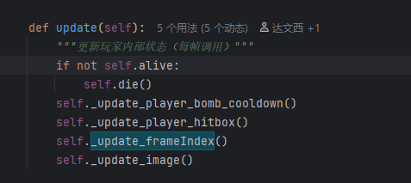
4.update
最后与帧索引函数一起更新

